상품제안서
퀵서 전자저울 & 무선전동 만능 다지기 | 상품코드: F18678

 |  |  |  |  |  |  | 02-412-0044 | www.easy1.co.kr
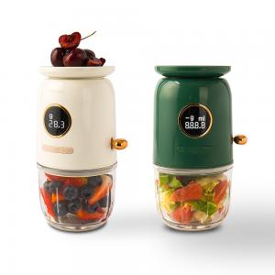

【상세/제작정보】 | 4중입체칼날 강화유리, 정밀 디지털저울 다지기와 저울을 한번에!

【인쇄/포장옵션】 | 레이저 / 포장지포장

【공급단가】 | 수량 | 20~ | 100~ | 300~ | 500~ | 1,000~
*VAT별도 | 그린 | 40,500원 | 39,000원 | 37,500원 | 36,000원 | 35,100원
 | 크림 | 40,500원 | 39,000원 | 37,500원 | 36,000원 | 35,100원

【상품 URL】 | https://dev.easy1.co.kr:443/src/goods_detail.php?gdno=18678

